关系图
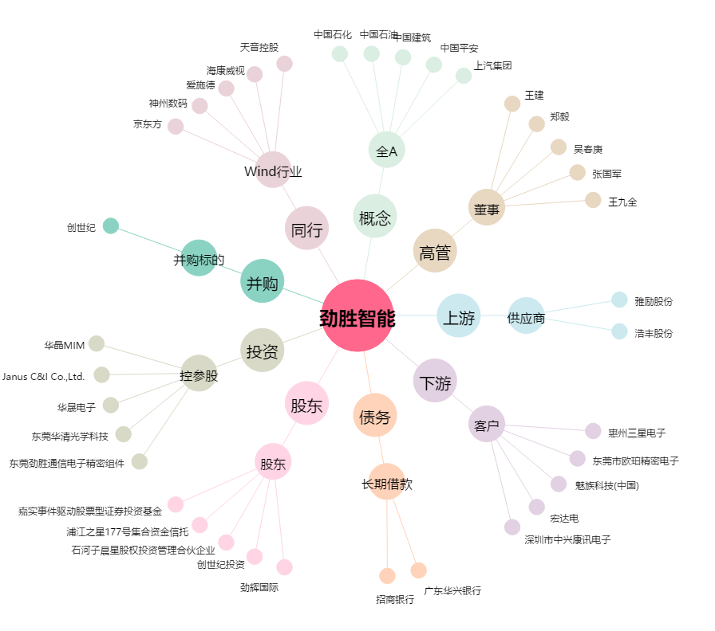
劲胜智能[300083.SZ] - 关系概览图

